Blad1
 | 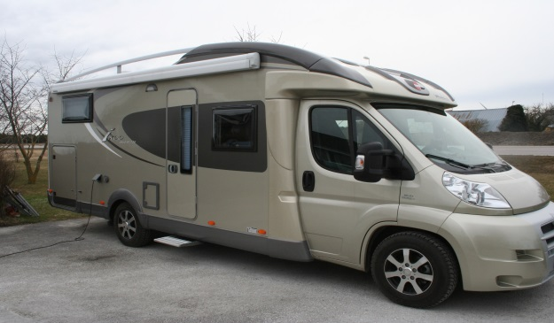 |  |  | HYRESAVTAL
Södra Kustvägen 35, 620 20 Klintehamn
Tel. 0498-24 03 15, Mobil 0707 75 93 32
www.klintebilobuss.se, E-post: info@klintebilobuss.se
Bg 5621-0289 | Reg. Nr. 556338-9732
Uppgifter om föraren
Förnamn |  | Biltyp | Reg. Nr. | Bilkod | Extra
 |  | Husbil | BGO795

 |  | Bilen utlämnas |  | Dag | Kl.
 |  | 2018 |  |  | 14.00
 |  | Bilen återlämnas
 |  | År | Mån | Dag | Kl.
Kontaktman samt ev. rekv.nr (företag etc) |  | 2018 |  |  | 10.00
 |  |  |  | á pris | Summa

Förarens försäkringsbolag |  | 1 | Veckor | 9,000 kr | 9,000 kr
 |  |  | Dygn | 1,500 kr | 0 kr
Fiat Byrstner T 726 | Halvintrgrerad 4 bädd |  | lakan | 100 kr | 0 kr
 |  |  | lämna /hämta | 100 kr | 0 kr
Toalertt, duch,kyl o frys | Skador uthyrning/Anmärkningar
Ugn, stort garage mm |  | Självriskeliminering
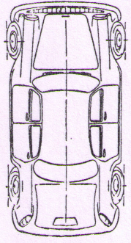
 |  | 0 | Dygn | 0 | 0 kr
 |  | Diesel | Liter | á pris
 |  |  |  |  | 0 kr
 |  | Övriga kostnader |  | á pris
 |  |  | Tvätt |  | 0 kr

 |  | Summa |  |  | 9,000 kr
 |  | Varav moms |  |  | 1,800 kr
 |  | Deponerat belopp |  |  | 1,500 kr

 |  | Att betala minus ev. deponering |  |  | 7,500 kr
 |  | Vid leverans eller faktura
 |  | Debiteras lev-nota nr

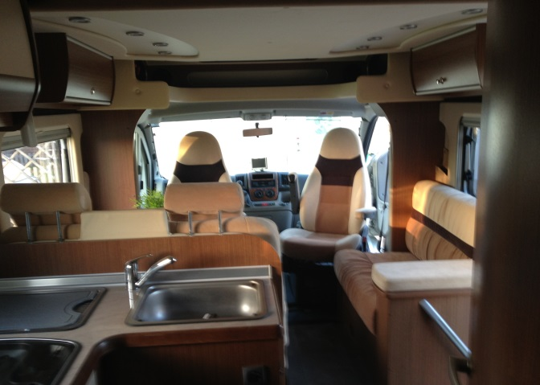

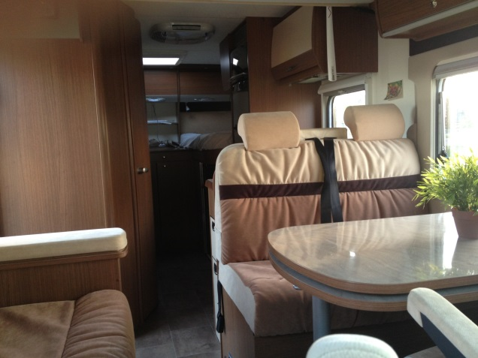

*Parkeringsböter skall omg. Betalas av hyresman. Om så
ej sker debiteras extra kostnad på 100 kr.
*Förhyrd bil skall avlämnas på avtalad plats och tid. För ev. |  | IN - Bilen återlämnas med försäkran om att
ändring måste uthyrarens medgivande inhämtas. |  | bilen ej varit inblandad i trafikolycka el,
 |  | utsatts för annan skada.
UT - Hyresavtalet godkännes. Bilen besiktad och mottagen

Hyresman/Förare |  | Hyresman/Förare

UT - Bilen utlämnad och deponeringsbelopp kvitteras |  | IN - Bilen besiktad och mottagen
Agne Christiansson
Uthyrare |  | Uthyrare

